1
5
4
 |  |  |  |  |  |  |  |  |  |  |  |  |  |  |  | 81
Số đỉnh |  | 9
 |  |  | 0 | 1 | 2 | 3 | 4 | 5 | 6 | 7 | 8 |  | BẬC
 |  | 0 | 0 | 0 | 1 | 1 | 0 | 0 | 0 | 0 | 0
3
 |  | 1 | 0 | 0 | 0 | 0 | 0 | 0 | 1 | 0 | 0 |  |  |  | viet ham tim cac dinh ke cua dinh i
 |  | 2 | 1 | 0 | 0 | 0 | 1 | 0 | 1 | 0 | 0
 |  | 3 | 1 | 0 | 0 | 0 | 1 | 1 | 0 | 1 | 0
0
 |  | 4 | 0 | 0 | 1 | 1 | 0 | 0 | 0 | 0 | 1
7
 |  | 5 | 0 | 0 | 0 | 1 | 0 | 0 | 0 | 1 | 0
8
 |  | 6 | 0 | 1 | 1 | 0 | 0 | 0 | 0 | 0 | 0
 |  | 7 | 0 | 0 | 0 | 1 | 0 | 1 | 0 | 0 | 1
 |  | 8 | 0 | 0 | 0 | 0 | 1 | 0 | 0 | 1 | 0
2
 | BẬC

6
1
 |  |  |  |  |  |  | 0 | 1 | 2 | 3 | 4 | 5 | 6 | 7 | 8
 |  |  |  |  |  | 0
 |  |  |  |  |  | 1
 |  |  |  |  |  | 2
 |  |  |  |  |  | 3
 |  |  |  |  |  | 4
 |  |  |  |  |  | 5
 |  |  |  |  |  | 6
 |  |  |  |  |  | 7
 |  |  |  |  |  | 8

2
5
4
Số đỉnh | 9
 |  | 0 | 1 | 2 | 3 | 4 | 5 | 6 | 7 | 8 | BẬC NGOÀI
 | 0 | 0 | 0 | 1 | 0 | 0 | 0 | 0 | 0 | 0
3
 | 1 | 0 | 0 | 0 | 0 | 0 | 0 | 0 | 0 | 0
 | 2 | 0 | 0 | 0 | 0 | 1 | 0 | 1 | 0 | 0
 | 3 | 1 | 0 | 0 | 0 | 1 | 1 | 0 | 0 | 0
0
 | 4 | 0 | 0 | 0 | 1 | 0 | 0 | 0 | 0 | 1
7
 | 5 | 0 | 0 | 0 | 0 | 0 | 0 | 1 | 0 | 0
8
 | 6 | 0 | 1 | 0 | 0 | 0 | 0 | 0 | 0 | 0
 | 7 | 0 | 0 | 0 | 1 | 0 | 1 | 0 | 0 | 0
 | 8 | 0 | 0 | 0 | 0 | 0 | 0 | 0 | 1 | 0
2
BẬC TRONG

6
1

3
5
4
3
13
5
6
23
3
8
3
2
4
3
7
Số đỉnh |  | 9
 |  |  | 0 | 1 | 2 | 3 | 4 | 5 | 6 | 7 | 8 | BẬC
 |  | 0 | 0 | 0 | 4 | 3 | 0 | 0 | 0 | 0 | 0
3
 |  | 1 | 0 | 0 | 0 | 0 | 0 | 0 | 2 | 0 | 0
 |  | 2 | 4 | 0 | 0 | 0 | 13 | 0 | 3 | 0 | 0
 |  | 3 | 3 | 0 | 0 | 0 | 3 | 5 | 0 | 7 | 0
0
 |  | 4 | 0 | 0 | 13 | 3 | 0 | 0 | 0 | 0 | 6
7
 |  | 5 | 0 | 0 | 0 | 5 | 0 | 0 | 23 | 3 | 0
8
 |  | 6 | 0 | 2 | 3 | 0 | 0 | 23 | 0 | 0 | 0
 |  | 7 | 0 | 0 | 0 | 7 | 0 | 3 | 0 | 0 | 8
 |  | 8 | 0 | 0 | 0 | 0 | 6 | 0 | 0 | 8 | 0
2
 | BẬC

6
1

4
5
4
3
3
13
5
6
23
3
8
3
2
4
7
7
Số đỉnh | 9
 |  | 0 | 1 | 2 | 3 | 4 | 5 | 6 | 7 | 8 | BẬC NGOÀI
 | 0 | 0 | 0 | 4 | 0 | 0 | 0 | 0 | 0 | 0
3
 | 1 | 0 | 0 | 0 | 0 | 0 | 0 | 0 | 0 | 0
 | 2 | 0 | 0 | 0 | 0 | 13 | 0 | 3 | 0 | 0
 | 3 | 3 | 0 | 0 | 0 | 3 | 5 | 0 | 0 | 0
0
 | 4 | 0 | 0 | 0 | 7 | 0 | 0 | 0 | 0 | 6
7
 | 5 | 0 | 0 | 0 | 0 | 0 | 0 | 23 | 0 | 0
8
 | 6 | 0 | 2 | 0 | 0 | 0 | 0 | 0 | 0 | 0
 | 7 | 0 | 0 | 0 | 7 | 0 | 3 | 0 | 0 | 0
 | 8 |  | 0 | 0 | 0 | 0 | 0 | 0 | 8 | 0
2
BẬC TRONG

6
1

7
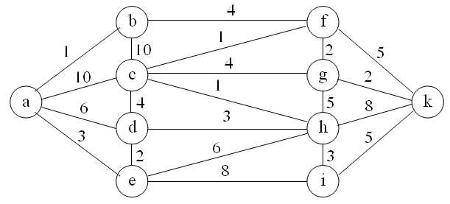
Số đỉnh | 10
 |  | a | b | c | d | e | f | g | h | i | k
 | a | 0 | 1 | 10 | 6 | 3 | 0 | 0 | 0 | 0 | 0
 | b | 1 | 0 | 10 | 0 | 0 | 4 | 0 | 0 | 0 | 0
 | c | 10 | 10 | 0 | 4 | 0 | 1 | 4 | 1 | 0 | 0
 | d | 6 | 0 | 4 | 0 | 2 | 0 | 0 | 3 | 0 | 0
 | e | 3 | 0 | 0 | 2 | 0 | 0 | 0 | 6 | 8 | 0
 | f | 0 | 4 | 1 | 0 | 0 | 0 | 2 | 0 | 0 | 5
 | g | 0 | 0 | 4 | 0 | 0 | 0 | 0 | 5 | 0 | 2
 | h | 0 | 0 | 0 | 3 | 6 | 0 | 5 | 0 | 3 | 8
 | i | 0 | 0 | 0 | 0 | 8 | 0 | 0 | 3 | 0 | 5
 | k | 0 | 0 | 0 | 0 | 0 | 5 | 2 | 8 | 5 | 0

Ten Dinh
Sa Dec
My Tho
 |  |  | Sai Gon | Vung Tau | Can Tho | Rach Gia | My Tho | Sa Dec | Vinh Long | Bac Lieu | Ca Mau
Số đỉnh |  | 9
Đỉnh |  |  |  |  |  |  |  |  |  |  |  | BẬC
 | i | j | 0 | 1 | 2 | 3 | 4 | 5 | 6 | 7 | 8
Sai Gon |  | 0 | 0 | 0 | 1 | 1 | 0 | 0 | 0 | 0 | 0
Rach Gia
Vung Tau |  | 1 | 0 | 0 | 1 | 0 | 0 | 0 | 1 | 0 | 0
Can Tho |  | 2 | 1 | 1 | 0 | 0 | 1 | 0 | 1 | 0 | 0
Rach Gia |  | 3 | 1 | 0 | 0 | 0 | 1 | 1 | 0 | 1 | 0
My Tho |  | 4 | 0 | 0 | 1 | 1 | 0 | 1 | 0 | 0 | 1
Bac Lieu
Sai Gon
Sa Dec |  | 5 | 0 | 0 | 0 | 1 | 1 | 0 | 1 | 1 | 0
Vinh Long |  | 6 | 0 | 1 | 1 | 0 | 0 | 1 | 0 | 1 | 0
Bac Lieu |  | 7 | 0 | 0 | 0 | 1 | 0 | 1 | 1 | 0 | 1
Ca Mau
Ca Mau |  | 8 | 0 | 0 | 0 | 0 | 1 | 0 | 0 | 1 | 0

Can Tho
 | BẬC

Vinh Long
Vung Tau

KoLienThong
5
4
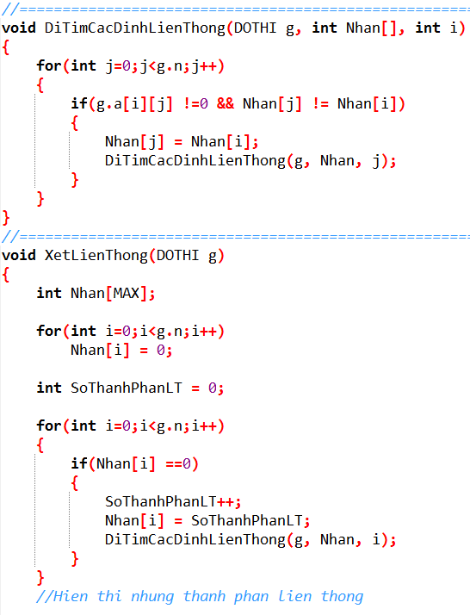
Số đỉnh |  | 9
 |  |  | 0 | 1 | 2 | 3 | 4 | 5 | 6 | 7 | 8 |  |  |  |  |  |  |  | 1 |  |  |  |  |  |  |  |  |  |  | 1
 |  | 0 | 0 | 0 | 0 | 1 | 0 | 0 | 0 | 0 | 0 |  |  |  |  |  |  |  |  |  |  | 1
3
 |  | 1 | 0 | 0 | 0 | 0 | 0 | 0 | 1 | 0 | 0
 |  | 2 | 0 | 0 | 0 | 0 | 0 | 0 | 0 | 0 | 0
 |  | 3 | 1 | 0 | 0 | 0 | 1 | 1 | 0 | 1 | 0
0
 |  | 4 | 0 | 0 | 0 | 1 | 0 | 0 | 0 | 0 | 1
7
 |  | 5 | 0 | 0 | 0 | 1 | 0 | 0 | 0 | 1 | 0 |  |  |  |  |  |  |  |  |  |  |  |  | 1
 |  | 6 | 0 | 1 | 0 | 0 | 0 | 0 | 0 | 0 | 0 |  |  |  |  |  |  | 1
 |  | 7 | 0 | 0 | 0 | 1 | 0 | 1 | 0 | 0 | 0 |  |  |  |  |  |  |  |  |  | 2
2
 |  | 8 | 0 | 0 | 0 | 0 | 1 | 0 | 0 | 0 | 0 |  |  |  |  |  |  |  |  |  |  |  |  |  |  |  |  |  |  | 1
8

6
1
 |  |  |  |  |  |  |  |  |  |  |  |  |  |  |  |  |  |  | 3 |  |  |  |  | 3

 | Output: |  |  |  |  |  |  |  |  |  |  |  |  |  |  |  |  |  |  | SoThanhPhanLT= |  |  | 3
 | So thanh phan lien thong la: |  |  |  |  |  |  |  | 3
 | Thanh phan lien thong thu 1 gom cac dinh: |  |  |  |  |  |  |  |  |  |  | 0 | 3 | 4 | 5 | 7 | 8
 | Thanh phan lien thong thu 2 gom cac dinh: |  |  |  |  |  |  |  |  |  |  | 1 | 6 |  |  |  |  |  |  |  | Đỉnh |  | 0 | 1 | 2 | 3 | 4 | 5 | 6 | 7 | 8
 | Thanh phan lien thong thu 3 gom cac dinh: |  |  |  |  |  |  |  |  |  |  | 2 |  |  |  |  |  |  |  |  | Nhãn[ ] |  | 1 | 3 | 2 | 1 | 1 | 1 | 3 | 1 | 1

LienThong
5
4
Số đỉnh |  | 9
 |  |  | 0 | 1 | 2 | 3 | 4 | 5 | 6 | 7 | 8 |  |  |  |  |  |  |  |  | 1 |  |  |  |  |  |  |  |  |  |  | 1
 |  | 0 | 0 | 0 | 1 | 1 | 0 | 0 | 0 | 0 | 0 |  |  |  |  |  |  |  |  |  |  |  | 1
3
 |  | 1 | 0 | 0 | 1 | 0 | 0 | 0 | 1 | 0 | 0
 |  | 2 | 1 | 1 | 0 | 0 | 0 | 0 | 0 | 0 | 0
 |  | 3 | 1 | 0 | 0 | 0 | 1 | 1 | 0 | 1 | 0
0
 |  | 4 | 0 | 0 | 0 | 1 | 0 | 0 | 0 | 0 | 1
7
 |  | 5 | 0 | 0 | 0 | 1 | 0 | 0 | 0 | 1 | 0 |  |  |  |  |  |  |  |  |  |  |  |  |  | 1
 |  | 6 | 0 | 1 | 0 | 0 | 0 | 0 | 0 | 0 | 0 |  |  |  |  |  |  |  | 1
 |  | 7 | 0 | 0 | 0 | 1 | 0 | 1 | 0 | 0 | 0 |  |  |  |  |  |  |  |  |  |  | 1
2
 |  | 8 | 0 | 0 | 0 | 0 | 1 | 0 | 0 | 0 | 0 |  |  |  |  |  |  |  |  |  |  |  |  |  |  |  |  |  |  |  | 1
8

6
1
 |  |  |  |  |  |  |  |  |  |  |  |  |  |  |  |  |  |  |  | 1 |  |  |  |  | 1

 | Output: |  |  |  |  |  |  |  |  |  |  |  |  |  |  |  |  |  |  |  | SoThanhPhanLT= |  |  | 1
 | So thanh phan lien thong la: |  |  |  |  |  |  |  | 1
 | Thanh phan lien thong thu 1 gom cac dinh: |  |  |  |  |  |  |  |  |  |  | 1 | 2 | 3 | 4 | 5 | 6 | 7 | 8 | 9
 |  |  |  |  |  |  |  |  |  |  |  |  |  |  |  |  |  |  |  |  |  | Đỉnh |  | 0 | 1 | 2 | 3 | 4 | 5 | 6 | 7 | 8
 |  |  |  |  |  |  |  |  |  |  |  |  |  |  |  |  |  |  |  |  |  | Nhãn[ ] |  | 1 | 1 | 1 | 1 | 1 | 1 | 1 | 1 | 1

